Накладная-№3
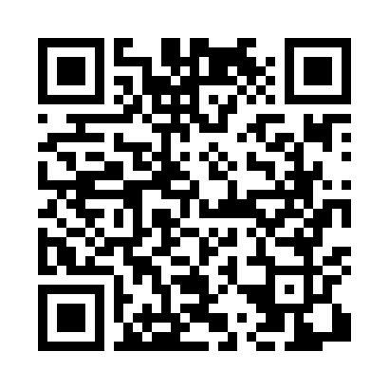
Номер товарно-транспортной накладной: |  |  | Торговый представитель: Саидкулов Абдулазиз Абдумажид угли
Поставщик: Toshkent falcon fly 2 |  |  | Телефон торгового представителя: +998915884575
Дата отгрузки: 07.12.2025 |  |  | Контрагент: (30)Aziz aka
Дата консигнации: |  |  | Адрес:
Доставщик: |  |  | Телефон:
Телефон доставщика:
Время заказа: 07.12.2025 16:58:03
№ | Штрих-код | Название товаров (работ,услуг) | Количество | Количество в кейсе | Цена | Сумма
 |  |  | 500 |  |  | 1764
1 | 6980843560258 | Хлебница Металлическая KD60-396A,Bread Basket DB-2-239 | 24 | 1 коробка | 2.80 | 67.20
2 | 6980843560227 | Хлебница Металлическая KD60-394A,Bread Basket DB-2-236 | 24 | 1 коробка | 2.90 | 69.60
3 | 6980843560197 | Хлебница Металлическая KD60-038H,Bread Basket DB-2-233 | 24 | 1 коробка | 2.20 | 52.80
4 | 6980843560180 | Хлебница Металлическая KD60-038H,Bread Basket DB-2-232 | 24 | 1 коробка | 2.20 | 52.80
5 | 6905385390132 | Пластиковая салатница YST067, 22.5×22.5 см, X P-39-13 | 60 | 1 коробка | 2.90 | 174
6 | 6905385390187 | Пластиковая салатница MX07-14.5, 36.5×15 см, XP-39-18 | 36 | 1 коробка | 4.50 | 162
7 | 6905385390309 | Пластиковый салатница MX10-10.8 XP-39-30 | 72 | 2 коробка | 4.90 | 352.80
8 | 6920241167390 | Пластмас ликопча 028-11 11 plate DB-67-39 | 40 | 1 коробка | 5.60 | 224
9 | 6905385390194 | Пластиковая салатница LK-2, 29.5×18.5 см, XP- 39-19 | 36 | 1 коробка | 5.80 | 208.80
10 | 6902011050323 | Пластмасса ликоп JYH7125 23x23x2 см DB-67-67 | 160 | 2 коробка | 2.50 | 400
Итого: 1764$|->UZS: 22,050,000.00

